Sheet1
Hasil Review Tenant Management System
Unit: Commercial Support
No | Fitur Lama | Usulan Perbaikan | Keterangan | PIC | Evidence | Status
 | Pemutusan kerjasama Sebelum jatuh tempo | Baik Dari sisi admin / mitra usaha | 1. Mitra => harus mengupload surat pemutusan kerja sama, di minta action “mengakhiri kontrak” admin menyetujui / tidak (di tms kontrak) dan membuat berita acara pengembalian ruangan (buat multi upload file) 2.
#REF! | Ketidaksesuaian isi pada field total peserta dengan jumlah peserta yang disetujui mengikuti Tender. | Perbaikan pada field total peserta agar sesuai dengan jumlah peserta yang disetujui pada View TMS Auction. | Perbaikan pada TMS Auction. https://tmslab.angkasapura2.co.id/secretgate19/tms-auction/view/27 | CSDS | 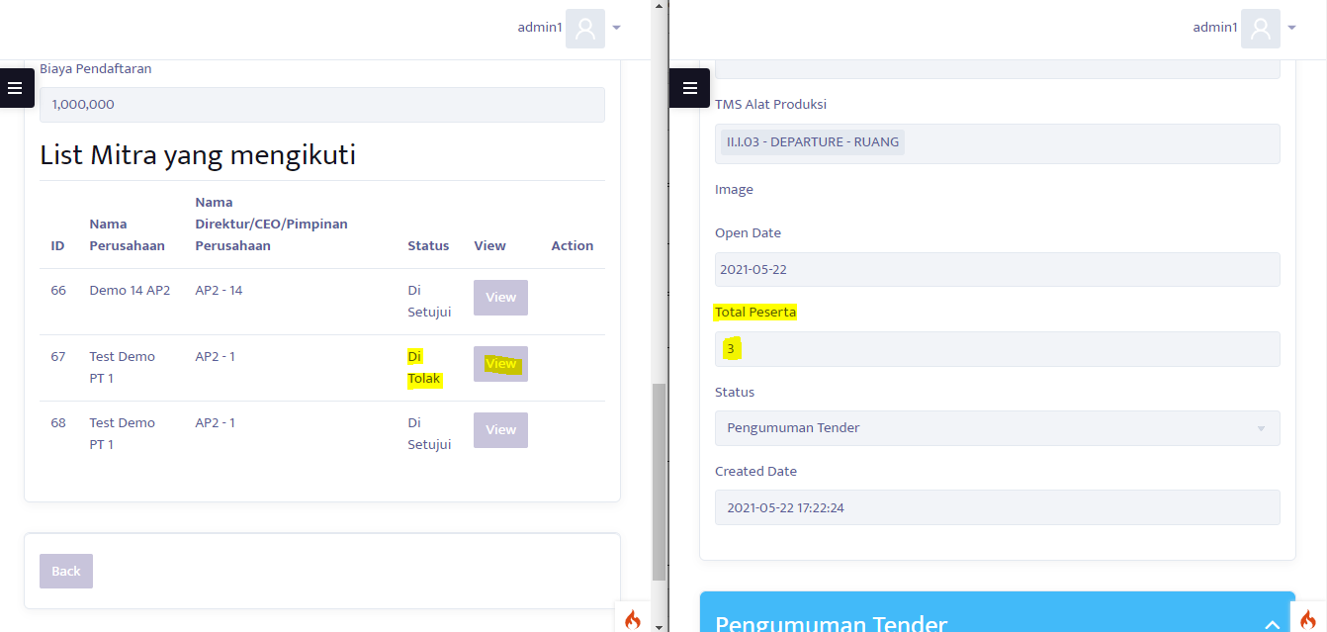 | On Progress |  | Jam 3
#REF! | Masih terdapat error ketika terjadi perbedaan waktu masing-masing device dan sistem TMS pada saat bidding penawaran | Perbaikan waktu pada saat melakukan bidding penawaran | Perbaikan pada TMS Auction dan TMS mitra | CSDS | 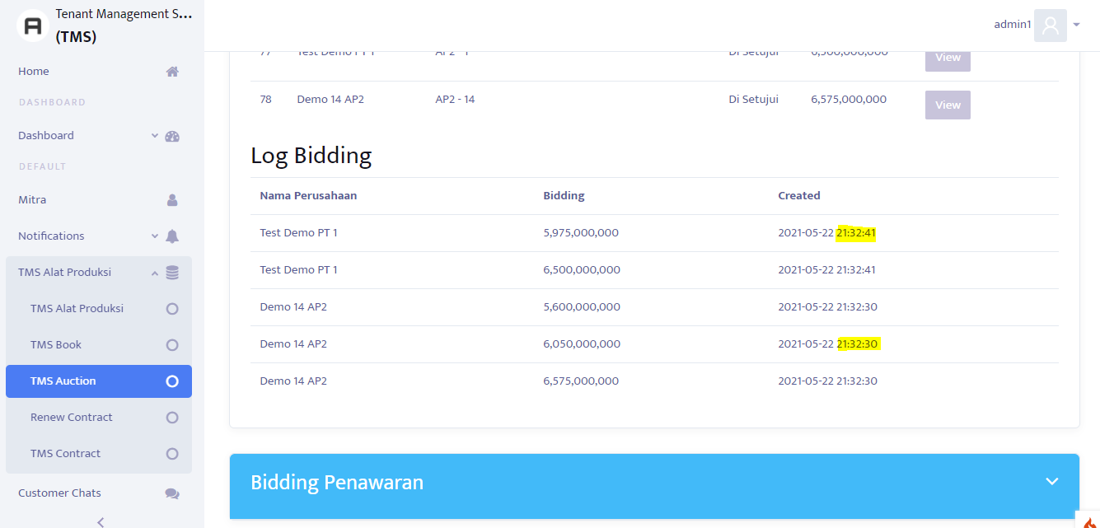 | On Progress |  | 2
#REF! | Masih terdapat error ketika terjadi perbedaan waktu masing-masing device dan sistem TMS pada saat bidding penawaran | Perbaikan waktu pada saat melakukan bidding penawaran | Perbaikan pada TMS Auction dan TMS mitra | CSDS | 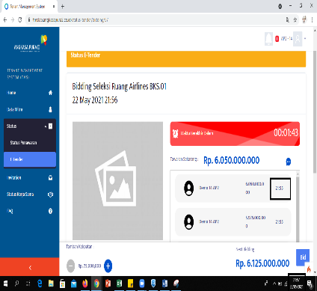 | On Progress | Tunggu hasil dari Auction Tahap 1 | 2
#REF! | Masih terdapat kekurangan proses bisnis/prosedur setelah mitra mengajukan sanggah. (seharusnya ada diproses dahulu sebelum sanggahan diterima atau ditolak) | Penambahan proses bisnis/prosedur dalam sanggah yaitu sedang diprosesnya sanggahan pada saat mitra usaha mengajukan sanggah dengan triger: "Diproses" dan "Ditolak", Jika admin memilih diproses maka field berubah menjadi "Diterima" dan "Ditolak". Notifikasi pesan dikirimkan kepada seluruh peserta. | Perbaikan pada TMS Auction (Create Sanggahan) | CSDS | 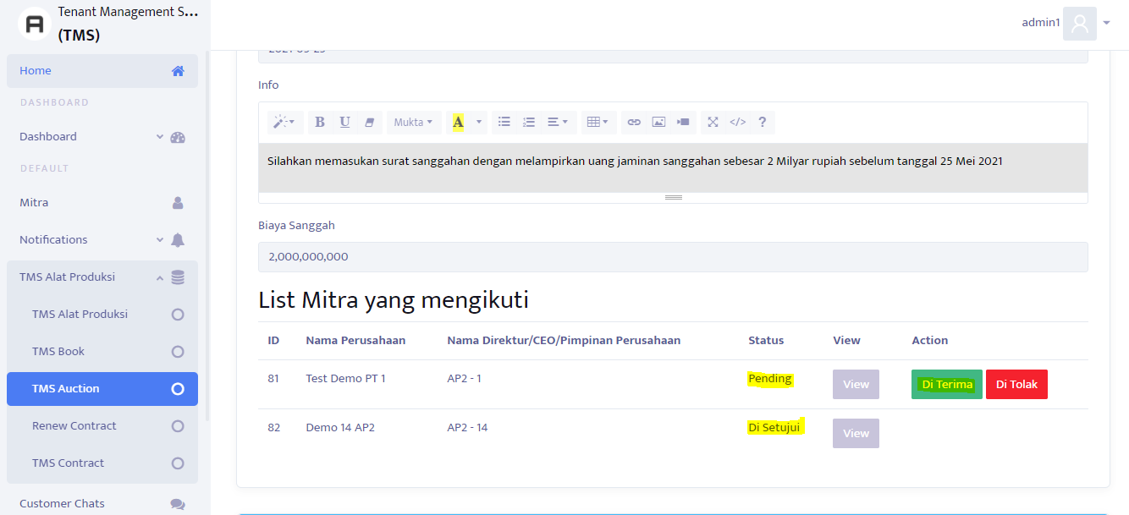 | On Progress | Alur Refer ke 58
#REF! | Masih terjadi Error (Objek kerjasama tidak sesuai ) pada saat memilih disetujui dan menuju fitur create contract. | Perbaikan pada field atau fitur Objek Kerjasama | Perbaikan pada TMS Auction | CSDS | 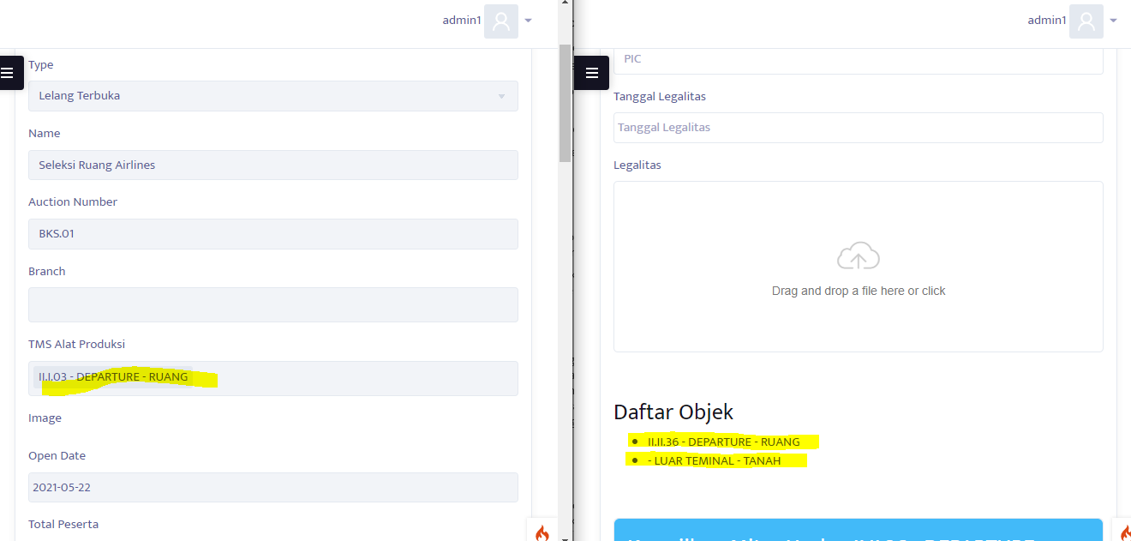 | On Progress | Tambahkan Loading Bar untuk kasi tau datanya masih di tarik
65 | Dashboard | Early Warning Jatuh Tempo ( coba di kasih Branch)
 | Countdown Auction | Untuk bidding

 |  | Pesan admin tidak masuk ke mitra

